Table 1
Shenzhen Serrano Consulting Co, LtD. REGISTERED ADDRESS: 6A-1, Building A, shenzhen software lndustry Base, No. 81,83, 85, Yuehai street, Binhai community, Nanshan District, Shenzhen Phone +41798459710 / +86 13417488056 Email: administracion@seetong.mx Company Number: 91440300MADN48JA8W
MAQUINAS CERTIFICADAS PORFOLIO
TODOS ESTOS FABRICANTES HAN SIDO VISITADOS, VERIFICADOS Y AUDITADOS BASADOS EN LOS SIGUIENTES CRITERIOS: INCOTERMS EXWORK LINYI CITY PUERTO NINGBOW, CERTTIFICADOS CE, ROSH, CERTIFICADO DE CONFORMIDAD, TEST REPORT, NOMS MEXICANAS DE CALIDADSE, PERMISO DE SEGURIDAD EN EL TRANSPORTE |  | VIDEOS No. IPV08111
 |  | Date: JUNE 25, 2026
CONTACT PERSON: ALEJANDRO SERRANO TEL: +41798459710 |  | Trade Incoterms: DOOR TO DOOR
 |  | Shipment: By UPS, FEDEX, DHL, NAVIERAS express / by air Isurance AIG INSURANCE COMPANY CHINA LIMITED
EMAIL: ADMINISTRACION@SMART-DOMOHOUSE.COM |  | REPORTES DE LABORATORIO VERIFICADAS
 |  | Warranty: 24 months
PAYMENT INFORMATION AND BANK INFORMATION
BENEFICIARY: BANCO SANTANDER, WISE BELGIUM TRANSFER
Product TYPE | Description |  |  | HS CODE | VIDEO LINK YOUTUBE | VIDEO LINK TIKTOK | WEB SITE LINK INFO | MOQ OEM INCOTERM | CE ROSH NOMS MEXICO | OBSERVACIONES | UNIT PRICE
DESBROZADORA A GASOLINA 25 HPS SH-1100IEC | Potencia comercial de 25 HP con elevador hidráulico Equipada con un motor KOOP 295 de 25 HP y un generador de 2500 W, esta máquina potente corta sin esfuerzo el malecón denso y la hierba alta. El sistema de elevación hidráulica permite ajustar la altura de corte de forma remota (1-28 cm), eliminando el esfuerzo manual. Para quienes buscan una "cortadora remota de uso intensivo" o una "cortadora industrial para pendientes", esta máquina ofrece un rendimiento inigualable. |  | 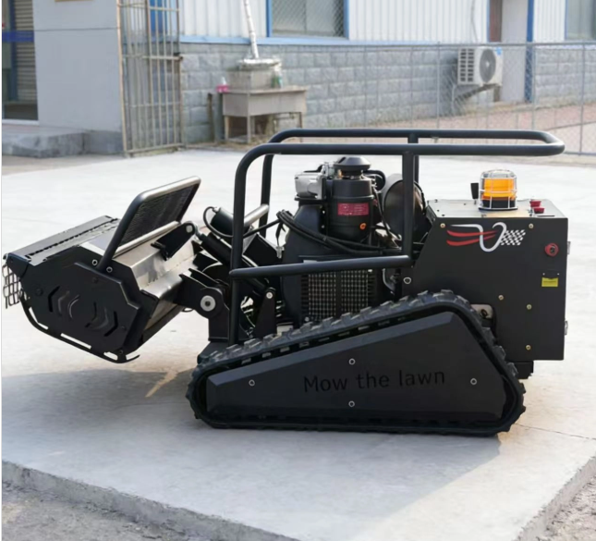 | 84332002 | https://youtube.com/shorts/0v0MwY94p4E?si=0AxOmBpE6gR0Yuuu | https://www.tiktok.com/@swissipvision/video/7655365398141127939?is_from_webapp=1&sender_device=pc | https://smart-domohouse.com/product/ipv-1100iec-1200mm-desbrozadora-a-control-remoto-hs-8433110000/ | MOQ 1 UNIDAD DDP SPAIN MEXICO BOLIVIA | CECERTIFICADO EMISIONES | SE RECOMIENDA KIT DE REFACCIONES FILTRO DE AIRE FILTRO DE ACEITE Y CORREAS EXTRA, BATERIAS PLOMO Y ESPECIALES | 1
MANDO A DISTANCIA GRADO INDUSTRIAL MODELO M450 | ACCESORIO MANDO A DISTANCIA PARA DESBROZADORA A MOTOR ALCANCE 500 METROS |  | 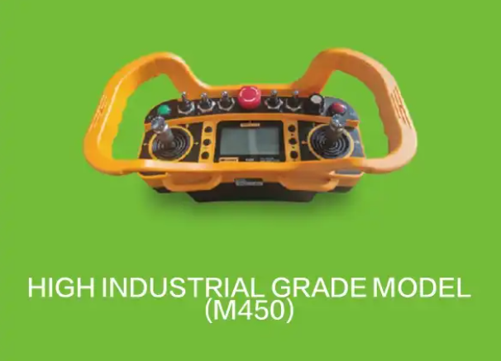 | 84332002 | https://youtube.com/shorts/3wZJ8Rp8Sl0?si=CDuuV2RiIIidxWiS | https://www.tiktok.com/@swissipvision/video/7655375401501445398?is_from_webapp=1&sender_device=pc | https://smart-domohouse.com/product/ipv-1100iec-1200mm-desbrozadora-a-control-remoto-hs-8433110000/ | MOQ 1 UNIDAD DDP SPAIN MEXICO BOLIVIA | NOMS MEXICO NECESARIA | NOM-204-SCFI-2017 y la norma complementaria NMX-O-226-SCFI-2015. | 1
SH-550B | Cortacésped diésel con control remoto: un cortacésped híbrido que combina un motor de gasolina de 7,5 CV con un generador integrado de 2200 W para un funcionamiento prolongado y fiable. Diseñado tanto para paisajismo comercial como para el cuidado del césped residencial, maneja pendientes de hasta 50° gracias a sus dos motores de 800 W y orugas de goma de 32 secciones |  |  | 84332002 | https://youtube.com/shorts/WibujqT_PxU | https://www.tiktok.com/@swissipvision/video/7669565646291701014?is_from_webapp=1&sender_device=pc | https://seetong.mx/alta-como-disribuidor/ | MOQ 1 UNIDAD DDP SPAIN MEXICO BOLIVIA | NOMS MEXICO NECESARIA | La principal norma oficial para las desbrozadoras y cortadoras a gasolina en México es la NOM-204-SCFI-2017, la cual se complementa con normas mexicanas como la NMX-O-226-SCFI-2015 | 1
SH-800DL | La segadora de césped teledirigida SH-800DL es una potente máquina híbrida de 16 CV con un ancho de corte de 800 mm, capacidad para trabajar en pendientes de hasta 60° y un alcance de control remoto de 1000 metros. Diseñada para el mantenimiento profesional de la vegetación, es ideal para propietarios de huertos, paisajistas y administradores de grandes fincas |  |  | 84332002 | https://youtube.com/shorts/JO1qQbjSEWg?si=zaLNWcbpCO4pspsI | https://www.tiktok.com/@swissipvision/video/7669558100566740246?is_from_webapp=1&sender_device=pc | https://seetong.mx/alta-como-disribuidor/ | MOQ 1 UNIDAD DDP SPAIN MEXICO BOLIVIA |  | NOM-204-SCFI-2017 y la norma complementaria NMX-O-226-SCFI-2015. | 1
DESBROZADORAS A GASOLINA CON MANDO A DISTANCIA | Potencia comercial de 25 HP con elevador hidráulico Equipada con un motor KOOP 295 de 25 HP y un generador de 2500 W, esta máquina potente corta sin esfuerzo el malecón denso y la hierba alta. El sistema de elevación hidráulica permite ajustar la altura de corte de forma remota (1-28 cm), eliminando el esfuerzo manual. Para quienes buscan una "cortadora remota de uso intensivo" o una "cortadora industrial para pendientes", esta máquina ofrece un rendimiento inigualable. |  | 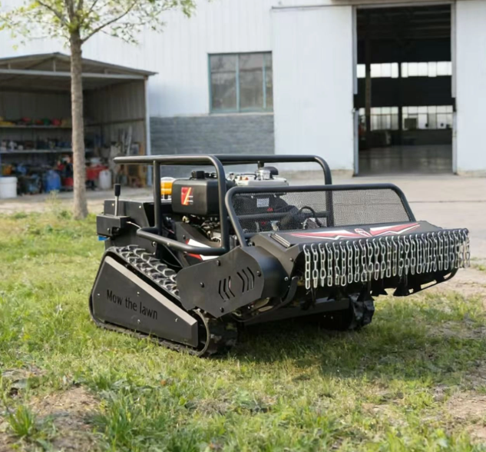 | 84332002 | https://youtube.com/shorts/JO1qQbjSEWg?si=OCF9EnXW-WtHecPb | https://www.tiktok.com/@swissipvision/video/7655380373240581398?is_from_webapp=1&sender_device=pc | https://seetong.mx/alta-como-disribuidor/ | MOQ 1 UNIDAD DDP SPAIN MEXICO BOLIVIA | NOMS MEXICO NECESARIA | NOM-204-SCFI-2017 y la norma complementaria NMX-O-226-SCFI-2015. | 1
DESBROZADORAS A GASOLINA CON MANDO A DISTANCIA | Energía Híbrida para Corte Ininterrumpido Alimentado por un motor Loncin de 4 tiempos de 9.5 HP y un generador incorporado de 2200 W, este cortacésped ofrece un tiempo de funcionamiento ilimitado. Ancho de Corte de 600 mm con Ajuste Eléctrico de Altura La plataforma de corte de 600 mm y el ajuste eléctrico de altura de 1 a 12 cm (control remoto) permiten adaptarse instantáneamente a cualquier condición del césped. Cubre hasta 2200 m² por hora, ideal para grandes jardines, huertos y propiedades comerciales. Pendiente de 50° y Orugas de Goma de 32 Secciones Los motores de tracción duales de 800 W y las orugas de goma técnicas de 32 secciones proporcionan una tracción excepcional en pendientes pronunciadas (50°), césped mojado y suelo suelto. El control remoto de 500 m mantiene a los operadores seguros en terreno plano mientras la máquina aborda terrenos peligrosos. |  | 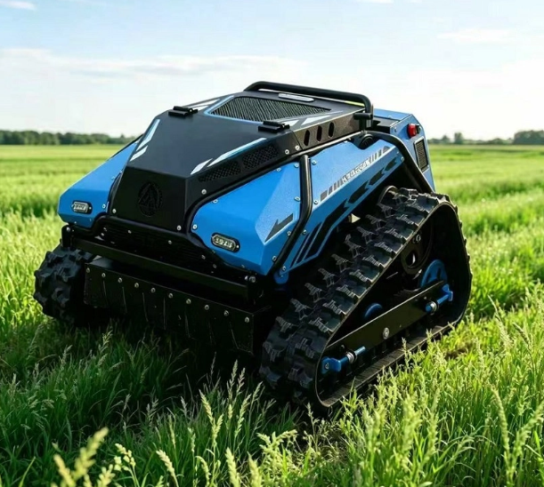 | 84332002 | https://youtu.be/7mSK3SyVsEI | https://www.tiktok.com/@swissipvision/video/7655409756869299478?is_from_webapp=1&sender_device=pc | https://seetong.mx/alta-como-disribuidor/ | MOQ 1 UNIDAD DDP SPAIN MEXICO BOLIVIA | NOMS | NOM-204-SCFI-2017 y la norma complementaria NMX-O-226-SCFI-2015. | 1
SE520 | 1. Motor ISUZU Original para Fiabilidad Equipado con el motor original ISUZU 6WG1X refrigerado por agua, ofrece 300 KW (408 CV) de potencia robusta, garantizando un funcionamiento estable, una larga vida útil y una baja tasa de fallos, ahorrando tiempo y costes de mantenimiento. 2. Alta Eficiencia para Múltiples Tareas Un peso operativo de 52.000 kg garantiza estabilidad, una capacidad de cuchara ajustable de 2,8 a 3,6 m³ y una profundidad máxima de excavación de 6.260 mm lo hacen adecuado para diversas tareas pesadas con alta eficiencia. |  |  | 84295999 | https://youtube.com/shorts/PjjJd0AvlQc | https://www.tiktok.com/@swissipvision/video/7669578581491813634?is_from_webapp=1&sender_device=pc | https://seetong.mx/alta-como-disribuidor/ | MOQ 1 UNIDAD DDP SPAIN MEXICO BOLIVIA | NOMS | NOM-006-STPS-2014: Establece las condiciones de seguridad y salud para el manejo y almacenamiento de materiales mediante el uso de maquinaria | 1
MINI PALA EXCAVADORA DE 1.8 TONELADAS | La HUAYEE HY18B es una miniexcavadora sobre orugas de 1.8 toneladas, diseñada para trabajos en espacios reducidos y proyectos de construcción o paisajismo de pequeña escala. 1. Datos Generales y Motor– Marca: HUAYEE – Modelo: HY18B – Peso de operación: 1.8 toneladas 1800 kg – Motor: Diésel Kubota D722 (14 HP) – Potencia:10.2 kW – Garantía del motor: 3 años para piezas del tren motriz – País de origen: Shandong, China 2.Dimensiones y Capacidades – Capacidad de la cuchara: 0.066 m³ aprox. 66 litros – Altura total: 2280 mm – Ancho total: 1100 mm – Altura libre al suelo: 150 mm – Capacidad del tanque hidráulico: 19 L – Velocidad de desplazamiento: 1.2 km/h |  | 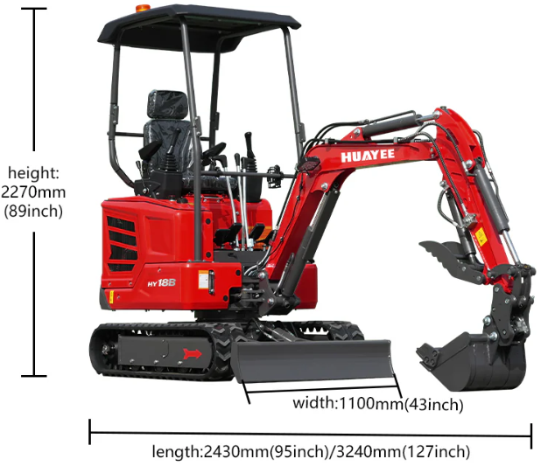 | 84295999 | https://youtube.com/shorts/81cfHZbmIoE?si=ijqG6cC99I8aC-TG | https://www.tiktok.com/@swissipvision/video/7654325248048762134?is_from_webapp=1&sender_device=pc&web_id=7655336704304711190 | https://smart-domohouse.com/product/huayee-hy18b-excavadora-mini-pala-1-8-tons-hs-84295999/ | MOQ 1 UNIDAD DDP SPAIN MEXICO BOLIVIA | NOMS | NOM-006-STPS-2014: Establece las condiciones de seguridad y salud para el manejo y almacenamiento de materiales mediante el uso de maquinaria | 1
MINI PALA EXCAVADORA DE 800 KILOS OPERATIVO | EPA/EURO V ENGINE.CE CERTIFICATED Standard with Koop engine. fuel saving and powerful performance; Also can choose Briggs & Stratton engine to meet the North America market.Brand engine, durable and convenient after sale |  | 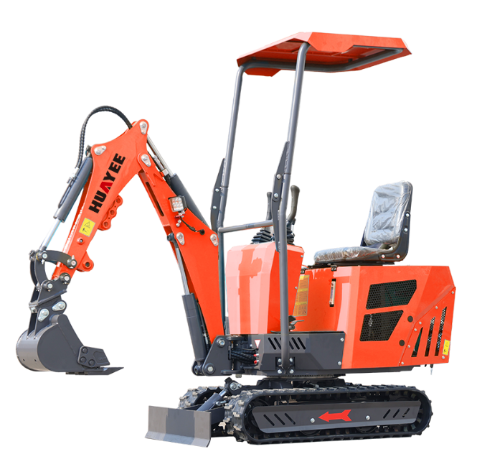 | 84295999 | https://youtube.com/shorts/qj07rE4kfjw?si=iC_Ml-nDOIXUiA60 | https://www.tiktok.com/@swissipvision/video/7654325248048762134?is_from_webapp=1&sender_device=pc&web_id=7655336704304711190 | https://seetong.mx/alta-como-disribuidor/ | MOQ 1 UNIDAD DDP SPAIN MEXICO BOLIVIA | NOMS | NOM-006-STPS-2014: Establece las condiciones de seguridad y salud para el manejo y almacenamiento de materiales mediante el uso de maquinaria | 1
HY60 MINI EXCAVATOR | MINI PALA EXCAVADORA DE 6000 KILOS DE OPERATIVIIDAD CON MOTOR A 59HP |  | 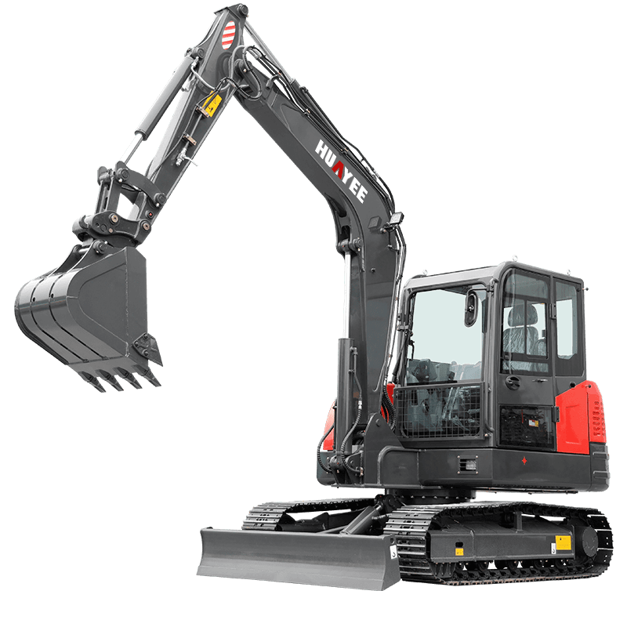 | 84295999 | https://youtube.com/shorts/81cfHZbmIoE?si=1b1hO3cnR4AH0xcX | https://www.tiktok.com/@swissipvision/video/7668868380161477910?is_from_webapp=1&sender_device=pc | https://seetong.mx/alta-como-disribuidor/ | MOQ 1 UNIDAD DDP SPAIN MEXICO BOLIVIA | NOMS | NOM-006-STPS-2014: Establece las condiciones de seguridad y salud para el manejo y almacenamiento de materiales mediante el uso de maquinaria | 1
CAMION GRUA DE 40 METROS Y 12T | CAMION GRUA DIESEL DE 12 TONELADAS DOBLE CABINA CON SESTA DE TRABAJO |  | 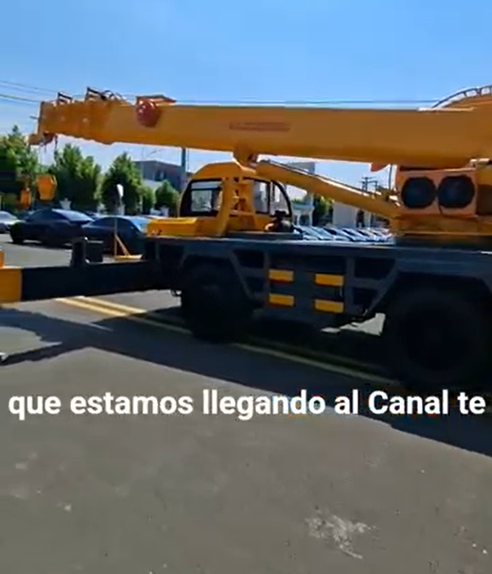 | 8429120 | https://youtube.com/shorts/mnK37GNGAc8 | https://www.tiktok.com/@swissipvision/video/7668881288211778838?is_from_webapp=1&sender_device=pc | https://seetong.mx/alta-como-disribuidor/ | MOQ 1 UNIDAD DDP SPAIN MEXICO BOLIVIA | NOMS | NOM-031-STPS-2011: Define las condiciones de seguridad y salud en obras de construcción, prohibiendo el suministro de combustible con el motor en marcha y exigiendo el uso de elementos de acceso seguros | 1
BULLDOZER | Peso operativo: 40 t Motor: ChongQing Cummins NTA855-C375S20 Tier II Potencia neta: 330 HP Transmisión: Cambio de potencia Capacidad de la hoja: 9.6 m³ Tipo de hoja: Semi-U Profundidad de la cuchilla bajo el suelo: 60 cm Ancho de la cuchilla: 4 m |  |  | 842911 | https://youtube.com/shorts/mq56mp3IiTY | https://www.tiktok.com/@swissipvision/video/7668880113194323203?is_from_webapp=1&sender_device=pc | https://seetong.mx/alta-como-disribuidor/ | MOQ 1 UNIDAD DDP SPAIN MEXICO BOLIVIA | NOMS | NOM-031-STPS-2011: Define las condiciones de seguridad y salud en obras de construcción, prohibiendo el suministro de combustible con el motor en marcha y exigiendo el uso de elementos de acceso seguros | 1
Plataforma de Trabajo Aérea HW10 | Especificaciones básicas: Carga de trabajo: 320Kg Altura de trabajo: 12m Altura del andén: 10 m |  | 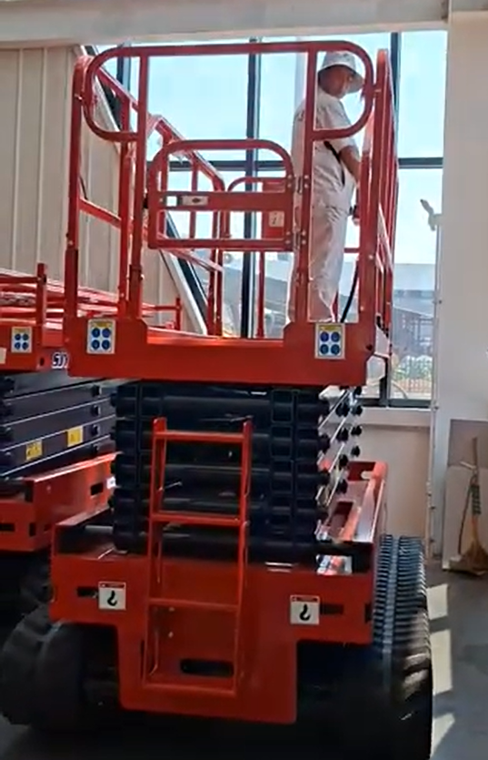 | 842890 | https://youtube.com/shorts/G4co0W4Wwew | https://www.tiktok.com/@swissipvision/video/7668869460299910402?is_from_webapp=1&sender_device=pc | https://seetong.mx/alta-como-disribuidor/ | MOQ 1 UNIDAD DDP SPAIN MEXICO BOLIVIA | NOMS | Las Normas Oficiales Mexicanas (NOM) que se aplican a las plataformas o elevadores de combustión de gasolina son principalmente NOM-009-STPS-2011 , NOM-002-STPS-2010 y NOM-006-STPS-2014 | 1
 |  |  |  |  |  |  |  | TOTAL | 16 |  | 10.00 USD

CERTIFICACIONES REALIZADAS CE ROHS CONFORMIDAD EMISIONES |  | SERIAL NUMBERS TO BE PRINTED ON PACKAGING AND ON CARTON BOXES, NO WIFI, LEVELS APROBED BY NOM AUTHORITIES NOM-024-SCFI-2013, ALL PRODUCTS ARE SAMPLES FOR LABORATORY

